Накладная-№3
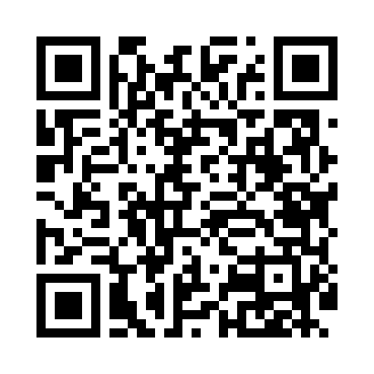
Номер товарно-транспортной накладной: |  |  | Торговый представитель: Kamol aka
Поставщик: Toshkent falcon fly 2 |  |  | Телефон торгового представителя: +998979626299
Дата отгрузки: 07.10.2025 |  |  | Контрагент: Dona zakass
Дата консигнации: |  |  | Адрес:
Доставщик: |  |  | Телефон:
Телефон доставщика:
Время заказа: 07.10.2025 14:39:34
№ | Штрих-код | Название товаров (работ,услуг) | Количество | Количество в кейсе | Цена | Сумма
 |  |  | 1 |  |  | 239000
1 | 6860220972303 | Металлическая подставка для посуды KD90-7451, Dish Rack DB-2-30 | 1 | 1 шт. | 239,000 | 239,000
Итого: 239000

